상품제안서
선스틱(SPF50+) + 립밤 2종 세트 | 상품코드: S46060

 |  |  |  |  |  |  | 02-713-8555 | www.synergygift.co.kr
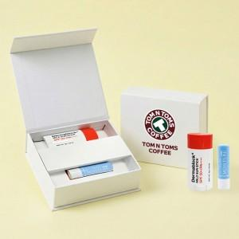

【상세/제작정보】 | <p><span style="font-size: 14pt;">※ 케이스에 DTF필름전사 인쇄 100*25mm 기준</span></p><p><span style="font-size: 14pt;">&nbsp; &nbsp;(사이즈에 따라 비용 편차 발생될 수 있습니다)</span>&nbsp;&nbsp;</p>

【인쇄/포장옵션】 | DTF필름전사 / 포장지포장

【공급단가】 | 수량 | 30~ | 100~ | 300~ | 1,000~ | 3,000~
*VAT별도 | 단가 | 11,650원 | 10,940원 | 10,500원 | 10,140원 | 9,960원

【상품 URL】 | https://www.synergygift.co.kr:443/src/goods_detail.php?gdno=46060

